gráfico 1.2.1
Tabela 1 - Deslocados forçados por status migratório ou grupo migrante, 2011-2019.
Ano | Refugiados ACNUR | Refugiados UNRWA | Solicitante de refúgio | IDPs sob mandato do ACNUR | Venezuelanos deslocados no exterior | Total
2011 | 10,403,951 | 4,797,723 | 895,604 | 15,473,378 |  | 31,570,656
2012 | 10,497,028 | 4,919,917 | 941,455 | 17,670,368 |  | 34,028,768
2013 | 11,698,238 | 5,030,049 | 1,162,819 | 23,925,555 |  | 41,816,661
2014 | 14,384,302 | 5,149,742 | 1,794,615 | 32,274,619 |  | 53,603,278
2015 | 16,110,280 | 5,266,603 | 3,223,302 | 37,494,172 |  | 62,094,357
2016 | 17,184,291 | 5,340,443 | 2,729,357 | 36,627,127 |  | 61,881,218
2017 | 19,940,568 | 5,442,947 | 3,089,378 | 39,118,516 |  | 67,591,409
2018 | 20,359,556 | 5,629,829 | 3,501,521 | 41,425,168 | 2,592,947 | 73,509,021
2019 | 20,444,819 | 5,629,829 | 4,148,010 | 43,503,362 | 3,582,202 | 77,308,222
Fonte: | UNHCR DATA FINDER (2011-2019) e UNRWA Figures (2011-2019)

 | Refugiados ACNUR | Refugiados UNRWA | Solicitante de refúgio | IDPs sob mandato do ACNUR | Venezuelanos deslocados no exterior | Total
2011 | 10,403,951 | 4,797,723 | 895,604 | 15,473,378 |  | 31,570,656
2012 | 10,497,028 | 4,919,917 | 941,455 | 17,670,368 |  | 34,028,768
2013 | 11,698,238 | 5,030,049 | 1,162,819 | 23,925,555 |  | 41,816,661
2014 | 14,384,302 | 5,149,742 | 1,794,615 | 32,274,619 |  | 53,603,278
2015 | 16,110,280 | 5,266,603 | 3,223,302 | 37,494,172 |  | 62,094,357
2016 | 17,184,291 | 5,340,443 | 2,729,357 | 36,627,127 |  | 61,881,218
2017 | 19,940,568 | 5,442,947 | 3,089,378 | 39,118,516 |  | 67,591,409
2018 | 20,359,556 | 5,629,829 | 3,501,521 | 41,425,168 | 2592947 | 73,509,021
2019 | 20,444,819 | 5,629,829 | 4,148,010 | 43,503,362 | 3582202 | 77,308,222

Gráfico 2.1.1.
Gráfico 2.1.1. Distribuição relativa dos solicitantes de refúgio, segundo principais países de nascimento - 2019.
País de nascimento | 2019
Total | 100.0
Venezuela | 65.1
Haiti | 20.1
Cuba | 4.8
China | 1.8
Bangladesh | 0.9
Angola | 0.7
Síria | 0.5
Colômbia | 0.5
Senegal | 0.4
Nigéria | 0.4
Índia | 0.4
Marrocos | 0.3
Guiné Bissau | 0.2
Líbano | 0.2
R.D. Congo | 0.2
Paquistão | 0.2
Gana | 0.2
Outros | 3.0
Fonte: Elaborado pelo OBMigra, a partir dos dados da Polícia Federal, Solicitações de refúgio - Brasil, 2019.

Gráfico 2.1.2.
Tabela Gráfico 2.1.2. Distribuição relativa das solicitações de refúgio, segundo país de nacionalidade ou residência habitual, Brasil – 2019.
País | %
Total | 100.0
Venezuela | 84.1
Senegal | 2.0
Cuba | 1.6
Angola | 1.4
Síria | 1.4
R.D. Congo | 1.1
Haiti | 0.9
Nigéria | 0.7
Bangladesh | 0.7
Guiné Bissau | 0.6
Líbano | 0.4
Gana | 0.4
China | 0.4
Paquistão | 0.4
Guiné | 0.3
Outros | 3.4
Elaborado pelo OBMigra, a partir dos dados do Comitê Nacional para os Refugiados (CONARE/MJSP), 2019.

Gráfico 2.2.1.
Tabela Gráfico 2.2.1. Distrbuição relativa dos processos de solicitação de refúgio, segundo tipo de decisão, Brasil - 2019.
Tipo de decisão | %
Total | 100.0
Deferido | 63.7
Indeferido | 1.7
Extensão Deferida | 0.6
Extensão Indeferida | 0.1
Arquivamento | 8.0
Extinção | 25.7
Perda da condição de refugiado | 0.1
Cessação da condição de refugiado | 0.0
Óbito | 0.0
Reassentamento | 0.1
Elaborado pelo OBMigra, a partir dos dados do Comitê Nacional para os Refugiados (CONARE/MJSP), 2019.

Gráfico 2.2.2.
TABELA Gráfico 2.2.2. Proporção de refugiados reconhecidos, por sexo, segundo grupos de idade, Brasil – 2019.
Grupos de dade | Proporção (%)
 | Total | Sexo
 |  | Homens | Mulheres
Total | 100 | 51.56 | 48.44
0 a 4 anos | 0.45 | 0.25 | 0.20
5 a 14 anos | 0.88 | 0.37 | 0.51
15 a 24 anos | 30.38 | 15.45 | 14.93
25 a 39 anos | 45.24 | 24.34 | 20.91
40 a 59 anos | 20.50 | 10.16 | 10.34
60 anos ou mais | 2.51 | 0.98 | 1.53
Não Especificado | 0.05 | 0.03 | 0.01
Elaborado pelo OBMigra, a partir dos dados do Comitê Nacional para os Refugiados (CONARE/MJSP), 2019.

GRÁFICO 2.2.3
Tabela Gráfico 2.2.3. Distribuição relativa de pessoas que tiveram a extensão dos efeitos da condição de refugiado reconhecidos pelo Conare, segundo país de nacionalidade ou de residência habitual, Brasil - 2019.
País | %
Total | 100.0
Síria | 33.6
R.D. Congo | 25.6
Afeganistão | 5.2
Estado da Palestina | 4.7
Mali | 4.3
Paquistão | 4.3
Egito | 3.8
Guiné-Conacri | 3.8
Angola | 2.8
Venezuela | 2.4
Cuba | 1.9
Outros | 7.6
Elaborado pelo OBMigra, a partir dos dados do Comitê Nacional para os Refugiados (CONARE/MJSP), 2019.

Gráfico 2.2.4.
Tabela Gráfico 2.2.4. Distribuição relativa de processos de solicitação de refúgio indeferidos, segundo país de nacionalidade ou de residência habitual, Brasil – 2019.
País | %
Total | 100
Angola | 30
Senegal | 16
Guiné Bissau | 10
Bangladesh | 8
Líbano | 7
Gâmbia | 3
Nigéria | 3
Paquistão | 2
R.D. Congo | 2
Togo | 2
Outros | 18
Elaborado pelo OBMigra, a partir dos dados do Comitê Nacional para os Refugiados (CONARE/MJSP), 2019.

Gáfico 2.2.5
Tabela Gráfico 2.2.5 - Distribuição relativa de processos de solicitação de refúgio extintos, segundo país de nacionalidade ou de residência habitual, Brasil – 2019.
País | %
Total | 100.0
Venezuela | 63.9
Cuba | 5.2
Senegal | 4.8
Haiti | 3.4
R.D. Congo | 2.9
Angola | 2.5
Nigéria | 1.6
Guiné Bissau | 1.5
Bangladesh | 1.5
Gana | 1.4
Outros | 11.5
Elaborado pelo OBMigra, a partir dos dados do Comitê Nacional para os Refugiados (CONARE/MJSP), 2019.

Gráfico 2.3.2.
2011 | 107
2012 | 208
2013 | 643
2014 | 2,473
2015 | 1,742
2016 | 1,956
2017 | 1,304
2018 | 13,014
2019 | 33,453

Gráfico 2.3.3.
2011 | 107
2012 | 208
2013 | 642
2014 | 2,308
2015 | 1,225
2016 | 1,027
2017 | 586
2018 | 1,084
2019 | 21,515

Gráfico 2.3.4.
Tabela Gráfico 2.3.4. Distribuição relativa de refugiados reconhecidos, segundo país de nacionalidade ou de residência habitual, Brasil, 2011-2019.
Ano | %
Total | 100.0
Venezuela | 72.9
Síria | 13.1
R.D. Congo | 4.2
Líbano | 1.4
Estado da Palestina | 1.2
Colômbia | 1.1
Paquistão | 1.1
Mali | 0.5
Nigéria | 0.4
Cuba | 0.4
Iraque | 0.4
Afeganistão | 0.3
Angola | 0.3
Guiné-Conacri | 0.3
Outros | 2.2
Fonte: Elaborado pelo OBMigra, a partir dos dados do Comitê Nacional para os Refugiados (CONARE/MJSP), 2011 - 2019.

Gráfico 2.3.5
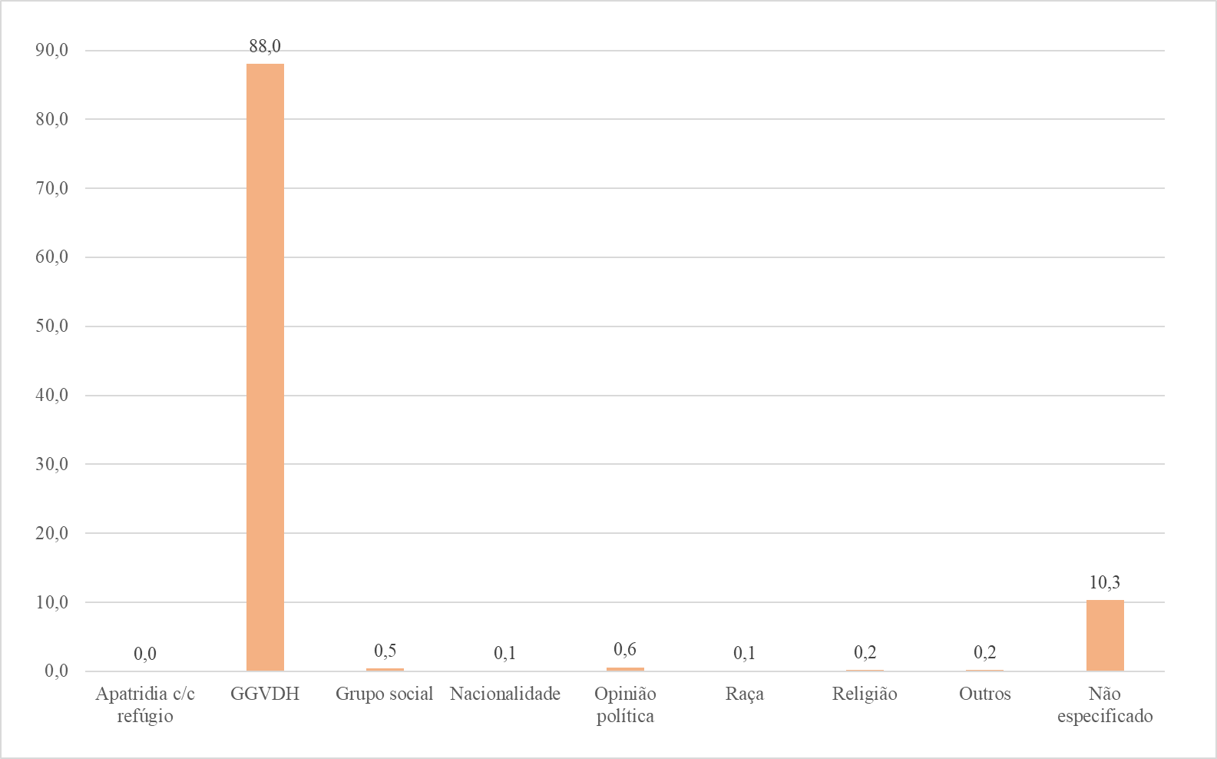
Tabela Gráfico 2.3.5 Distribuição relativa de refugiados, por fundamentação aplicada ao ato de deferimento do refúgio, Brasil, 2011-2019
País | Fundamentação
País | Total | Apatridia c/c refúgio | GGVDH | Grupo social | Nacionalidade | Opinião política | Raça | Religião | Outros | Não especificado
 | 100.0 | 0.0 | 88.0 | 0.5 | 0.1 | 0.6 | 0.1 | 0.2 | 0.2 | 10.3

Gráfico 2.4.1.
TABELA Gráfico 2.4.1. Distribuição relativa dos processos de solicitação de refúgio de venezuelanos analisados, segundo UF de solicitação - 2019 .
Brasil e Unidades da Federação

Brasil | 100.0
Rondônia | 0.1
Acre | 0.1
Amazonas | 27.6
Roraima | 66.8
Pará | 0.0
Amapá | 0.0
Tocantins | 0.0
Maranhão | 0.0
Piauí | 0.0
Ceará | 0.0
Rio Grande do Norte | 0.0
Paraíba | 0.0
Pernambuco | 0.1
Alagoas | 0.0
Sergipe | 0.0
Bahia | 0.0
Minas Gerais | 0.1
Espírito Santo | 0.0
Rio de Janeiro | 0.8
São Paulo | 1.6
Paraná | 0.5
Santa Catarina | 0.2
Rio Grande do Sul | 0.1
Mato Grosso do Sul | 0.0
Mato Grosso | 0.1
Goiás | 0.1
Distrito Federal | 1.7
Ignorado | 0.0
Elaborado pelo OBMigra, a partir dos dados do Comitê Nacional para os Refugiados (CONARE/MJSP), 2019.

Gráfico 2.4.2
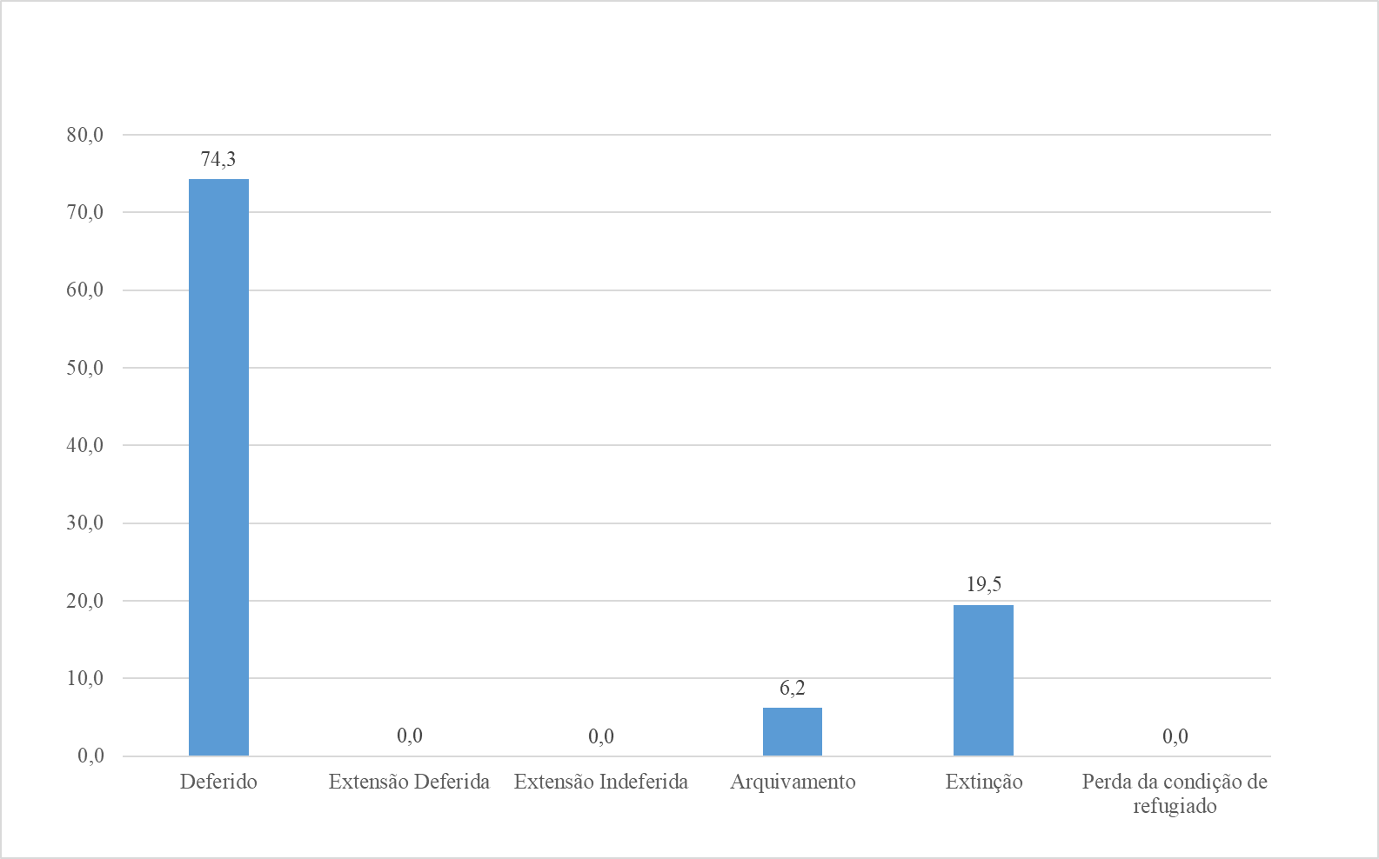
TABELA Gráfico 2.4.2. Distribuição relativa dos processos de solicitação de refúgio de venezuelanos analisados, segundo tipo de decisão, Brasil - 2019.
Tipo de decisão
Total | 100.0
Deferido | 74.3
Extensão Deferida | 0.0
Extensão Indeferida | 0.0
Arquivamento | 6.2
Extinção | 19.5
Perda da condição de refugiado | 0.0
Elaborado pelo OBMigra, a partir dos dados do Comitê Nacional para os Refugiados (CONARE/MJSP), 2019.

Gráfico 2.4.2.
Deferido | 74.3
Extensão Deferida | 0.0
Extensão Indeferida | 0.0
Arquivamento | 6.2
Extinção | 19.5
Perda da condição de refugiado | 0.0

Gráfico 3.1.1.
2011 | 549
2012 | 1,094
2013 | 4,146
2014 | 6,489
2015 | 7,397
2016 | 7,403
2017 | 13,162
2018 | 36,384
2019 | 38,541

Gráfico 3.1.2
TABELA Gráfico 3.1.2 Proporção de carteiras de trabalhos emitidas para solicitantes de refúgio e refugiados, por sexo, segundo ano, Brasil, 2011-2019.
Status migratório | Total | Homens | Mulheres
Total | 100.0 | 67.2 | 32.8
2011 | 100.0 | 78.7 | 21.3
2012 | 100.0 | 84.6 | 15.4
2013 | 100.0 | 92.6 | 7.4
2014 | 100.0 | 90.0 | 10.0
2015 | 100.0 | 83.8 | 16.2
2016 | 100.0 | 68.6 | 31.4
2017 | 100.0 | 67.3 | 32.7
2018 | 100.0 | 63.9 | 36.1
2019 | 100.0 | 59.6 | 40.4
Fonte: Elaborado pelo OBMigra, a partir dos dados do Ministério da Economia, CTPS, 2011-2019.

Gráfico 3.2.1
TABELA Gráfico 3.2.1. Número de solicitantes de refúgio e refugiados, por condição de ocupação, Brasil, 2011 - 2019.
 | Ocupados | Não Ocupados
Ano | Ocupados -Refugiado/ solicitante de refúgio | Não Ocupados -Refugiado/ solicitante de refúgio
2011 | 240 | 1,288
2012 | 518 | 2,736
2013 | 2,344 | 6,698
2014 | 5,114 | 12,933
2015 | 6,516 | 22,879
2016 | 6,603 | 36,600
2017 | 8,540 | 47,318
2018 | 14,560 | 75,899
2019 | 22,807 | 102,569

